상품제안서
헬로우 GT1 블루투스5.0 무선이어폰 | 상품코드: F15322

 |  |  |  |  |  |  | 02-412-0044 | www.easy1.co.kr
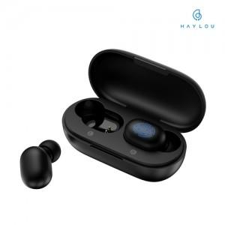 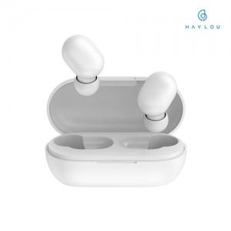

【상세/제작정보】 | 블루투스 5.0, 수납&충전케이스, 스마트 터치조작

【인쇄/포장옵션】 | 레이저 / 포장지포장

【공급단가】 | 수량 | 100~ | 300~ | 500~ | 1,000~ | 3,000~
*VAT별도 | 단가 | 18,180원 | 17,890원 | 17,450원 | 17,010원 | 16,720원

【상품 URL】 | https://dev.easy1.co.kr:443/src/goods_detail.php?gdno=15322

